상품제안서
부직포가방창문 | 상품코드: S21951

 |  |  |  |  |  |  | 02-713-8555 | www.synergygift.co.kr
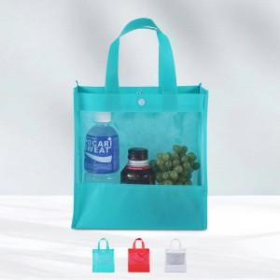

【상세/제작정보】 | ★ 양면인쇄 불가능(제품뒷면에인쇄/투명부분인쇄불가.)

【인쇄/포장옵션】 | 실크 / OPP(비닐)

【공급단가】 | 수량 | 300~ | 1,000~ | 3,000~ | 5,000~ | 10,000~
*VAT별도 | 단가 | 970원 | 920원 | 870원 | 850원 | 840원

【상품 URL】 | https://www.synergygift.co.kr:443/src/goods_detail.php?gdno=21951

